測定図
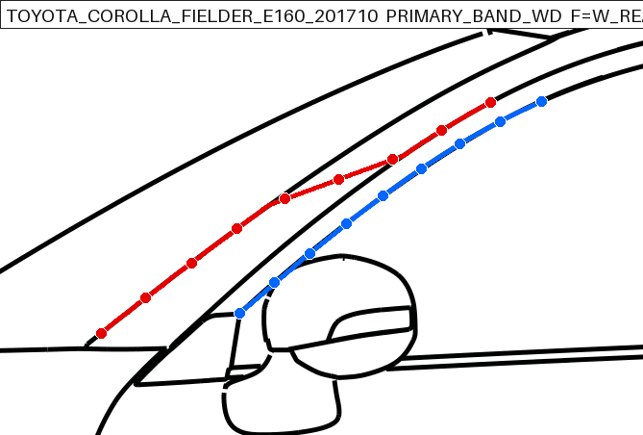
測定対象確認図（赤=F/W後縁、青=R/D前縁）

V001 Corolla Axio [TOYOTA_COROLLA_AXIO_E160_201710]
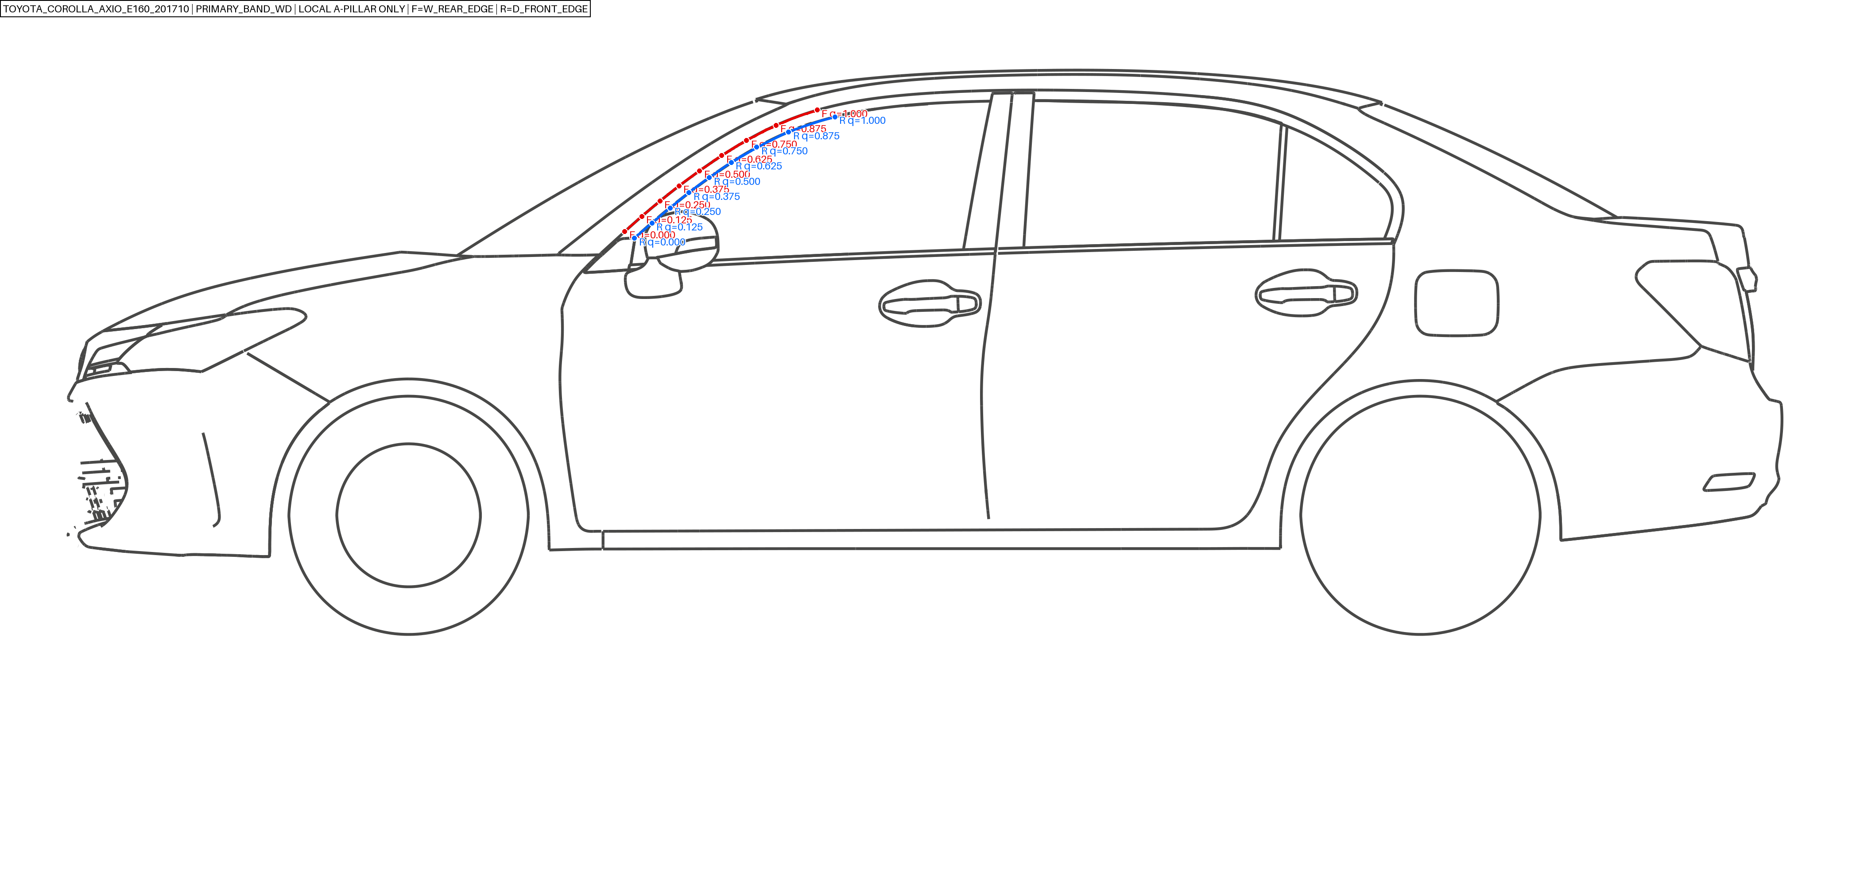

V002 Corolla Fielder 1.5X 2WD [TOYOTA_COROLLA_FIELDER_E160_201205]
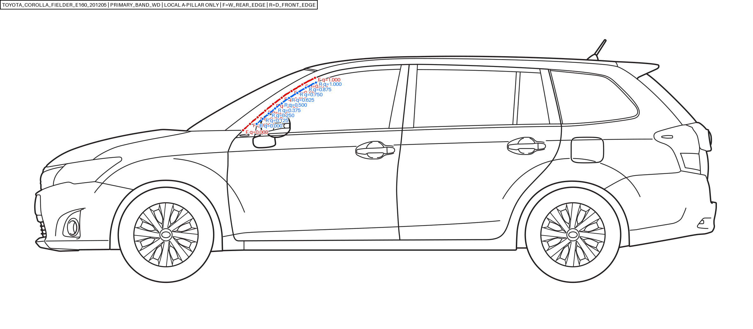

V005 Cedric Business Sedan [NISSAN_CEDRIC_Y31_2013]
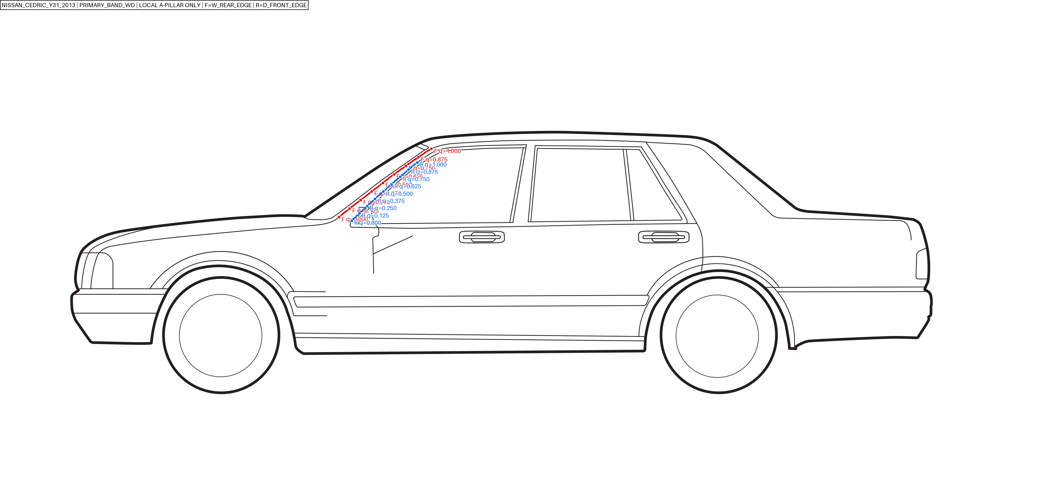

V006 Allion [ORIG_V005_TOYOTA_3BA-ZRT260]
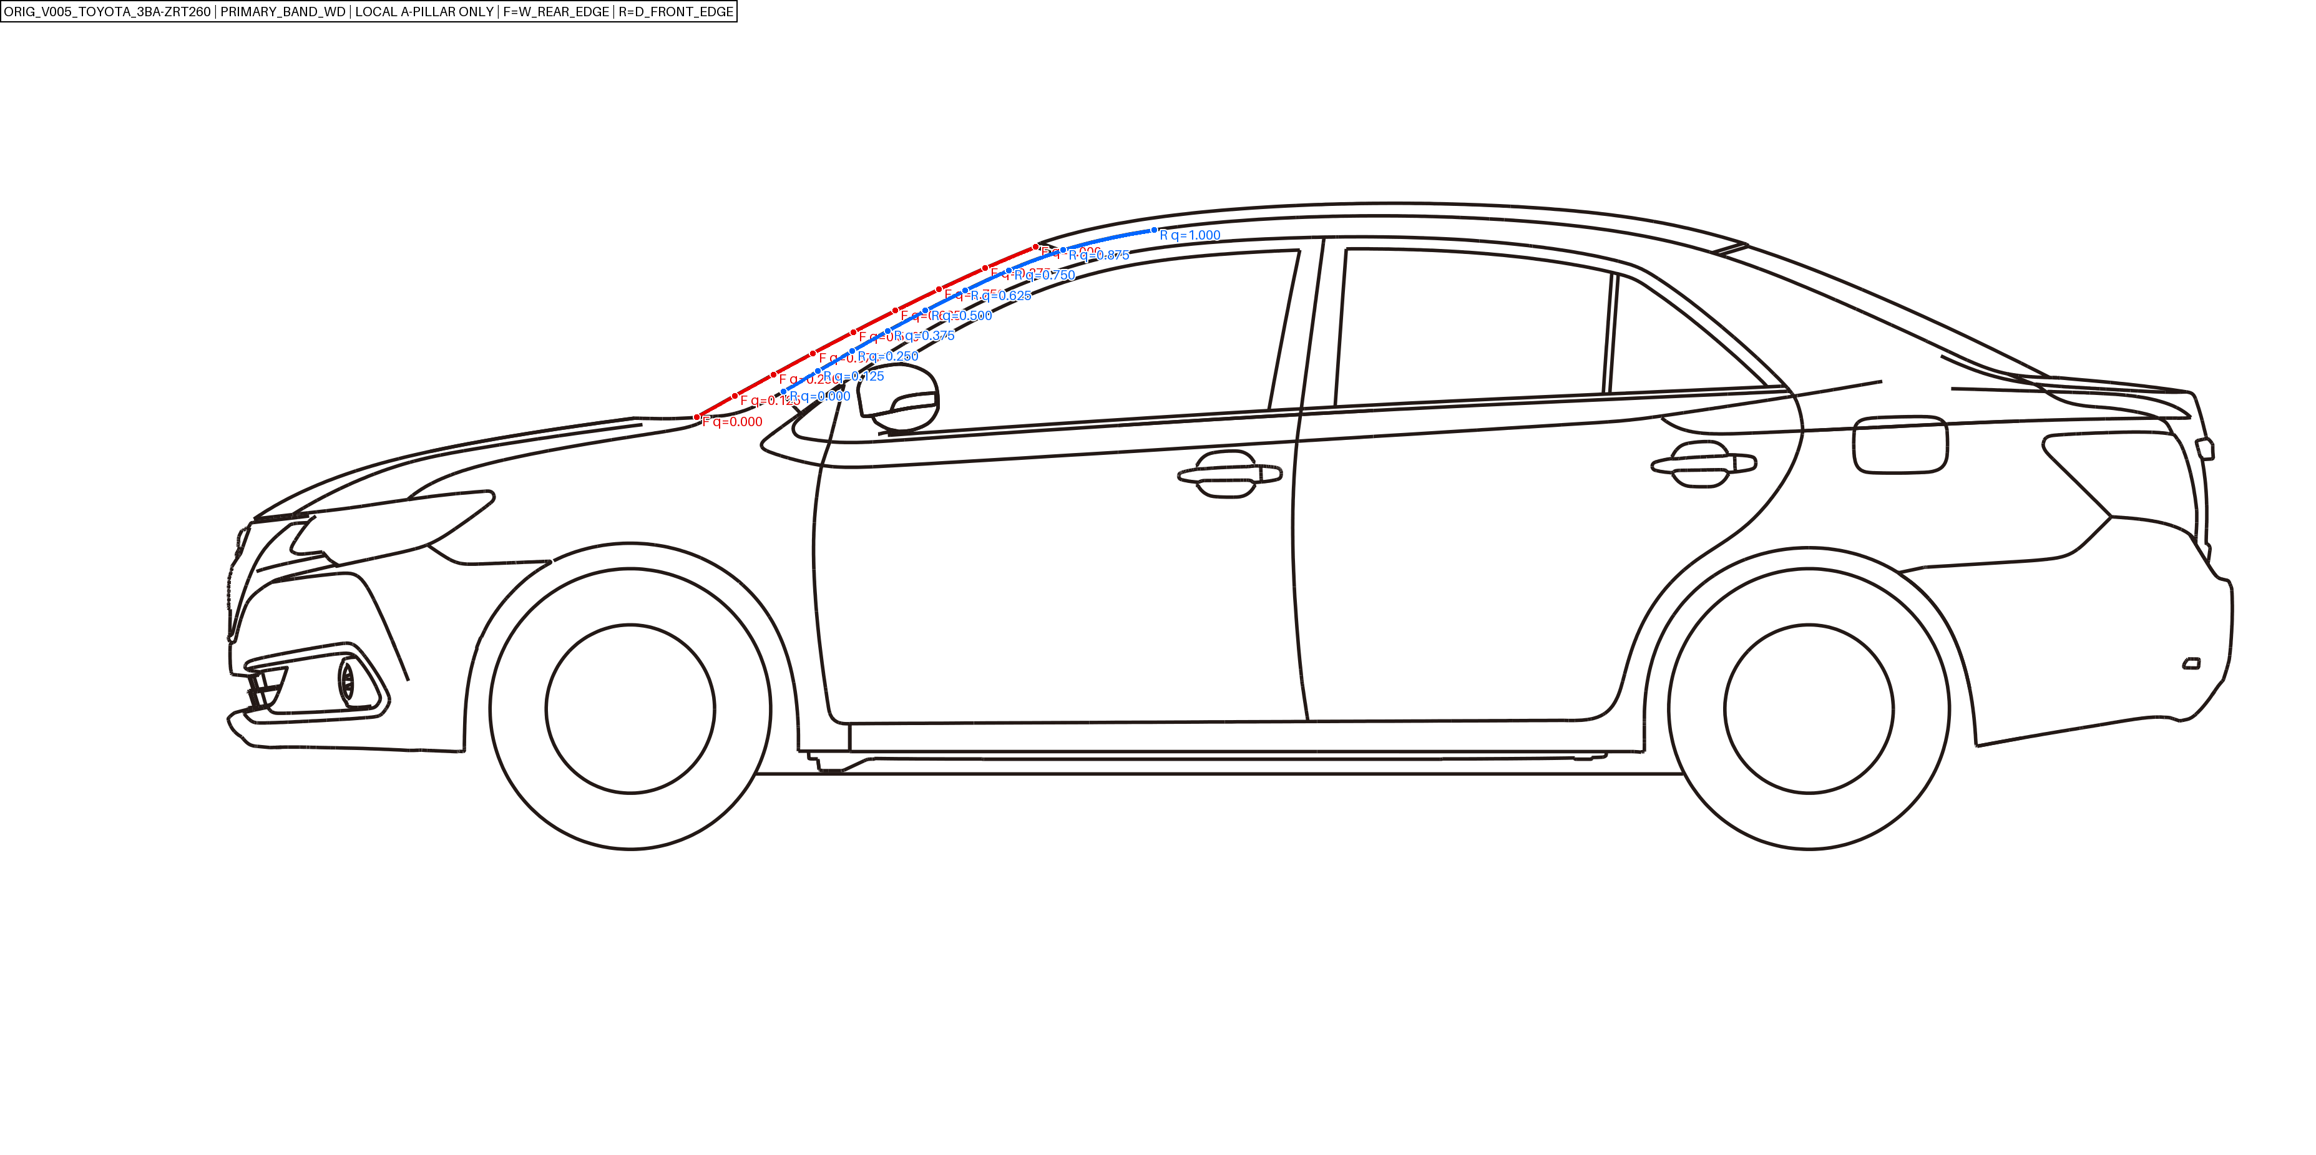

V007 Aqua [ORIG_V007_TOYOTA_6AA-MXPK11]
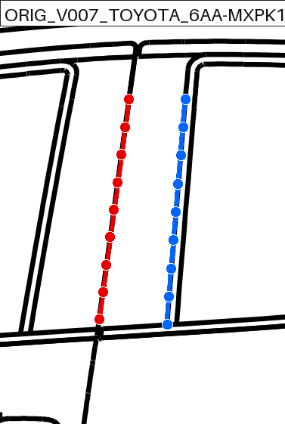

V008 GRACE HYBRID LX [HND-V10-006]
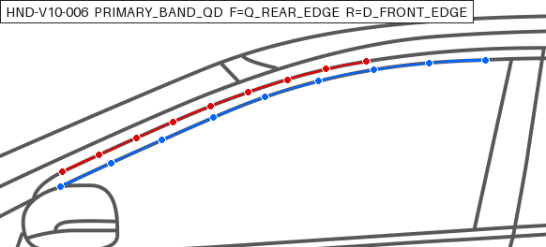

V009 SHUTTLE HYBRID Z [HND-V10-005]
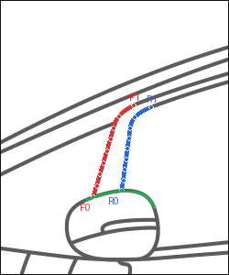

V010 PARTNER GL [HND_PARTNER_GJ3_200603_GL]
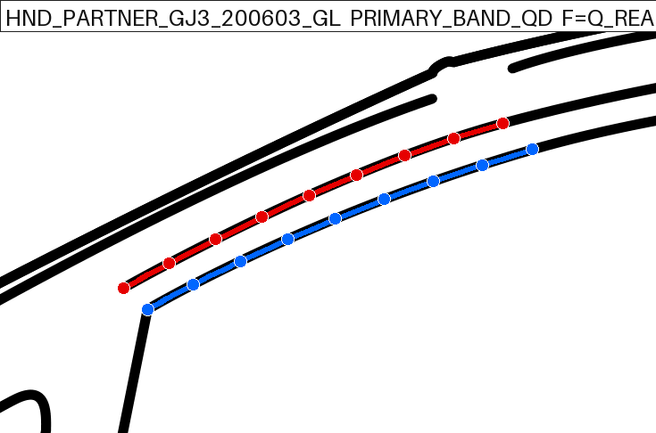

V011 FIT SHUTTLE HYBRID [HND-V10-004]
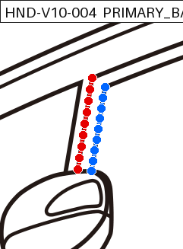

V012 FIT 13G F PACKAGE [HND-V10-002]
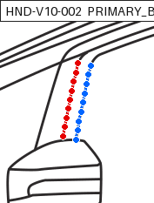

V013 Corolla Axio 1.5G 2WD [TOYOTA_COROLLA_AXIO_E160_201503_15G_2WD]
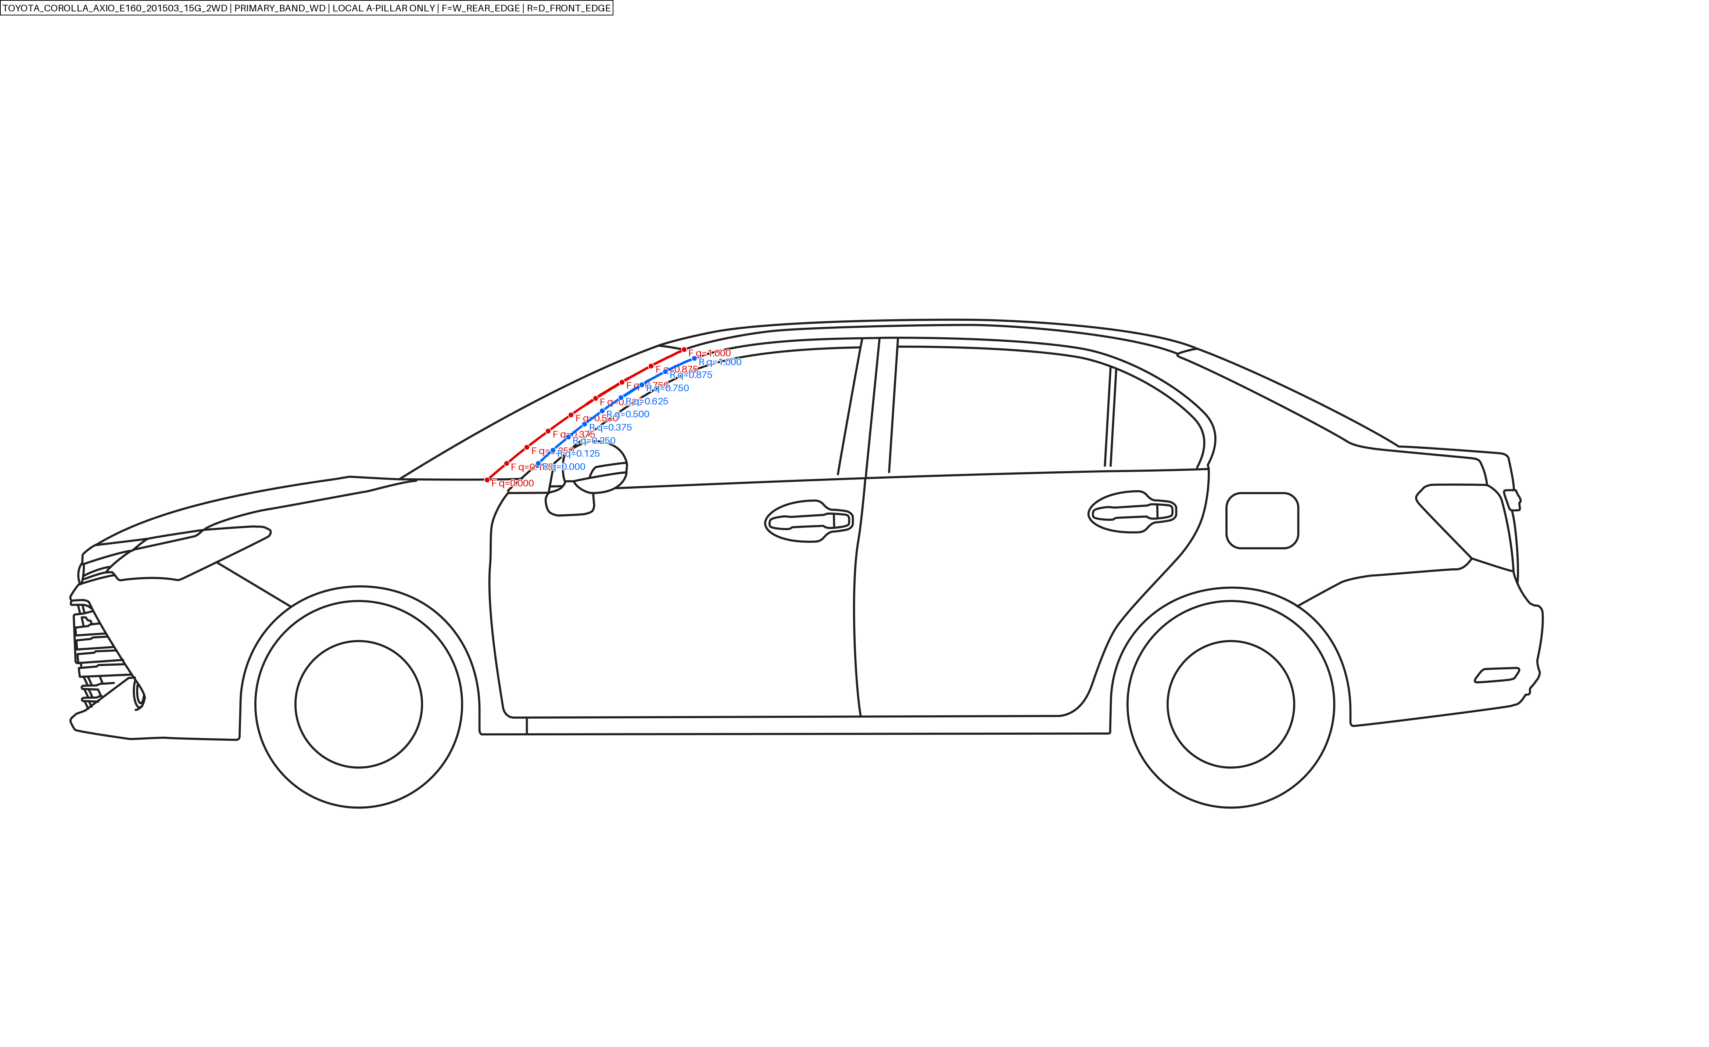

V014 Premio [ORIG_V006_TOYOTA_3BA-ZRT260]
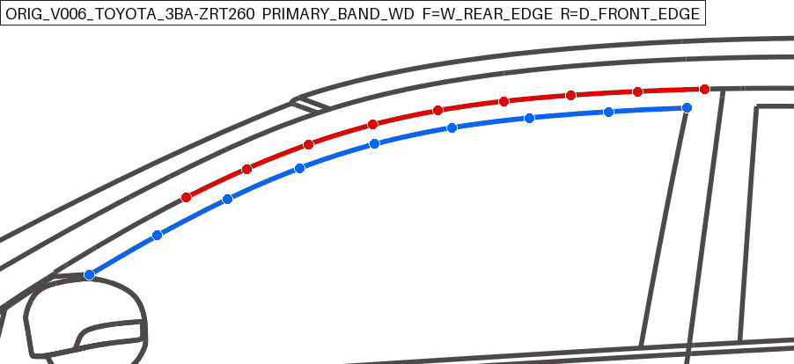

V015 Corolla Fielder [TOYOTA_COROLLA_FIELDER_E140_2010_NZE141G]
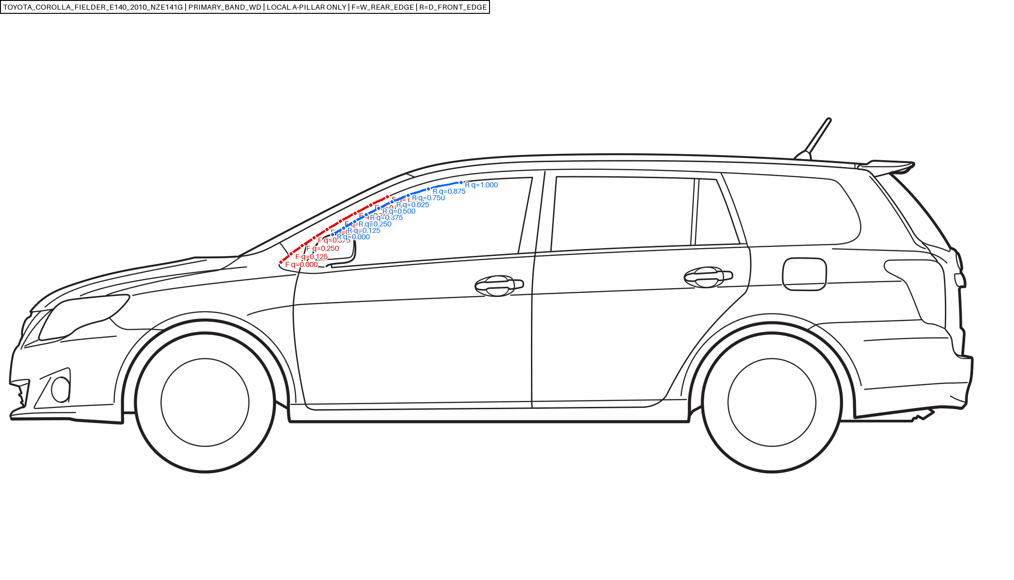

V016 Corolla Fielder 1.8S WXB 2WD [TOYOTA_COROLLA_FIELDER_E160_201503]
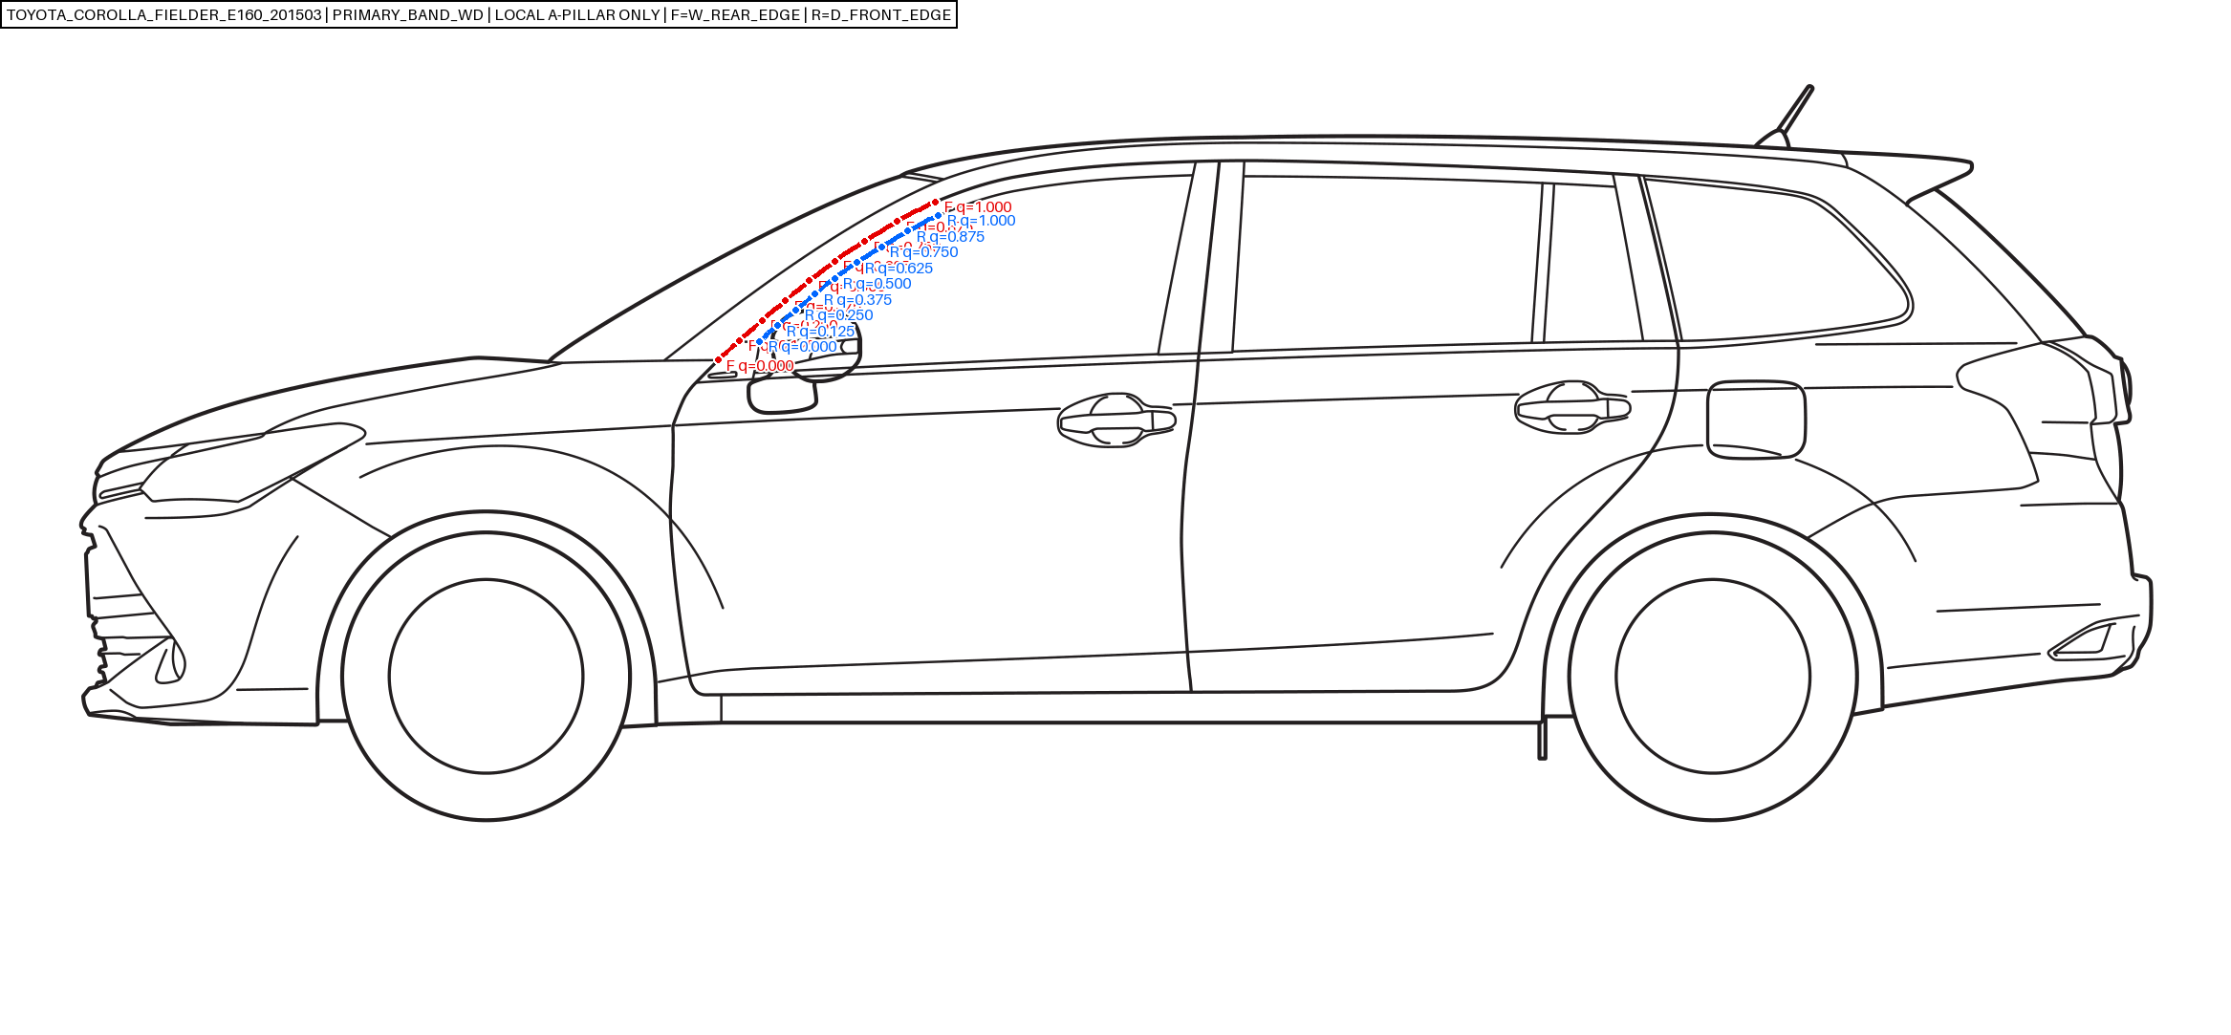

V017 Tiida [NISSAN_TIIDA_C11_2008]
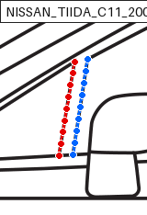

V018 Tiida Latio [NISSAN_TIIDA_LATIO_SC11_2008]
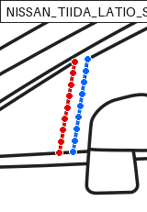

V019 MAZDA2 [MAZ_MAZDA2_DJ_2023_15BD]
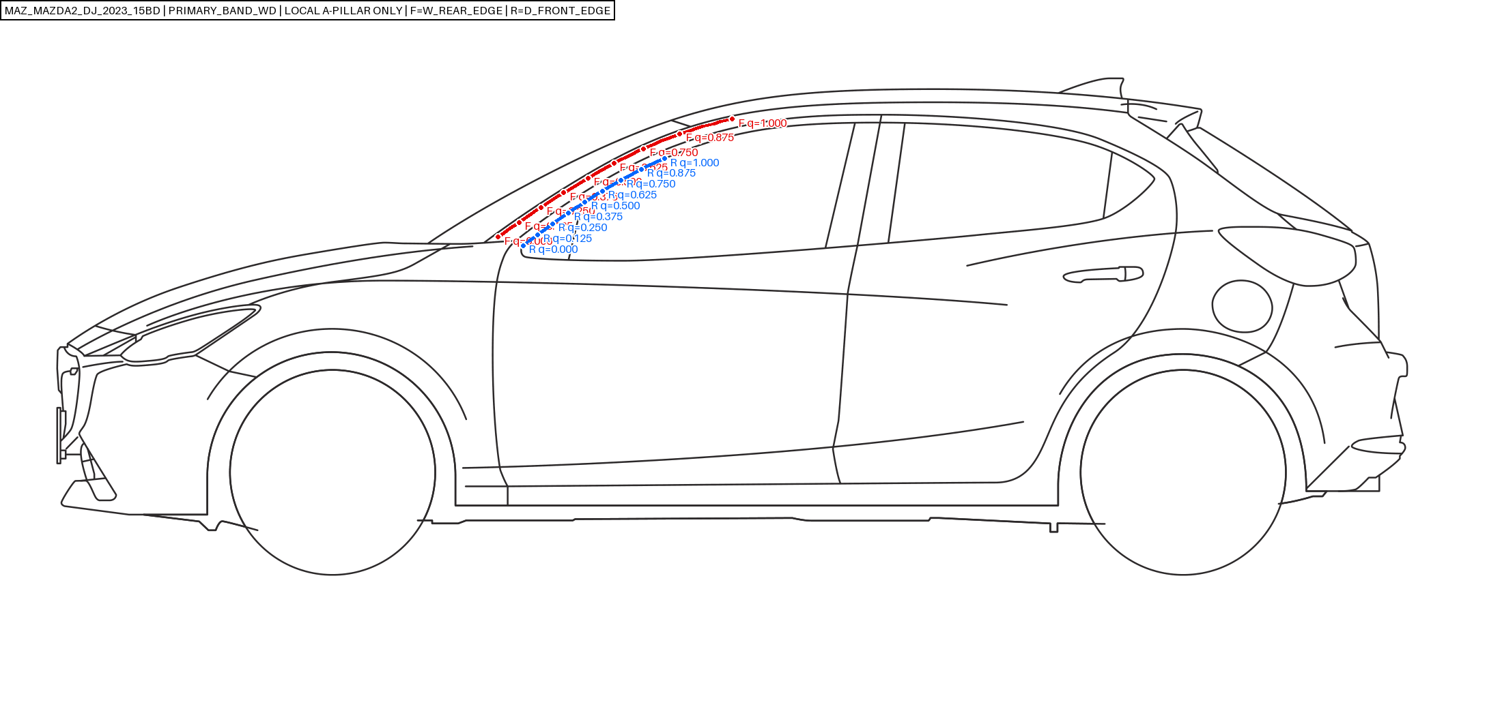

V020 Demio [ORIG_V020_MAZDA_LDA-DJ5FS]
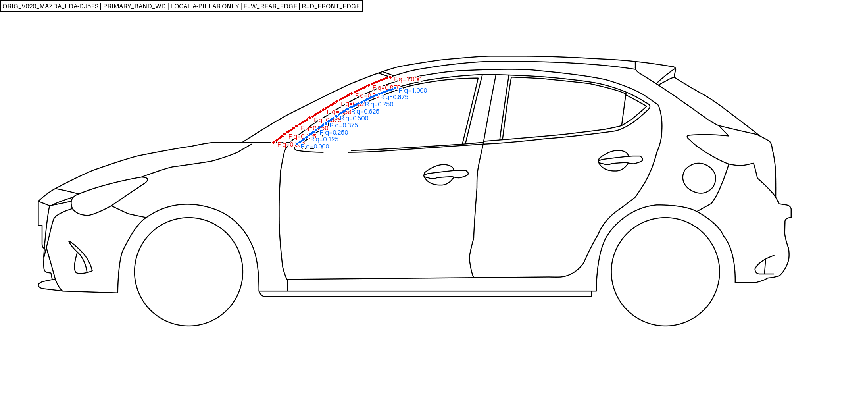

V022 Mazda2 [ORIG_V022_MAZDA_3DA-DJ5FS]
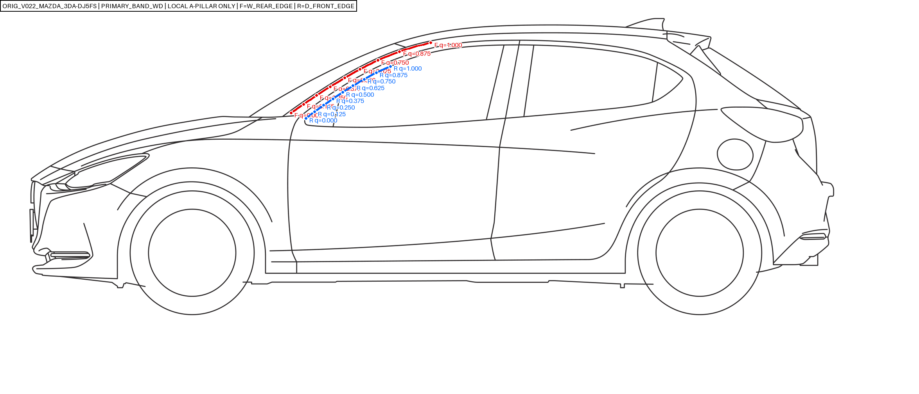

V023 Corolla Fielder [TOYOTA_COROLLA_FIELDER_E160_201710]

